Accueil
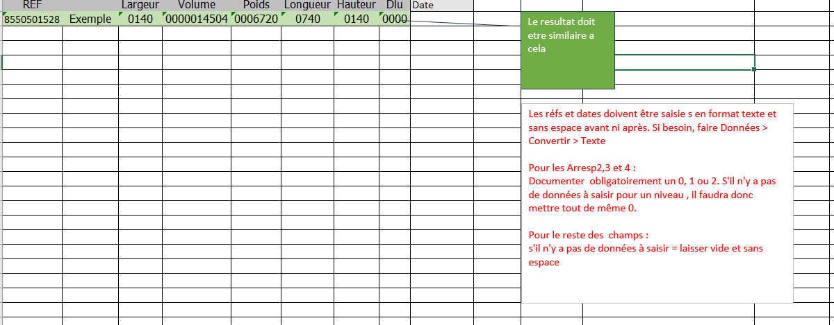

Dans l'implantation d'une références , il est obligatoire de remplir Ims avec les informations de celle ci ,veuillez s'il vous plait suivre cet ordre dans l'implantation:
1.WMS
2.CPHY
3.CESP
4.DDEIMP

CPHY
REF | Largeur | Volume | Poids | Longueur | Hauteur | Dlu | Etat
240153510R | 530 | 13356000 | 0.59 | 360 | 70 | 0000 | ok

A remplir

DDEIMP
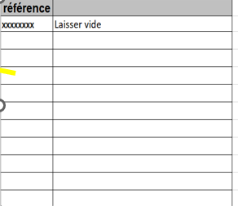
référence
240153510R

